2017-05-24
no | Issue | Description | Priority
1 | 사이즈별 출력 안됨 | 항상 80x80mm 로만 출력됨 | A
2 | 텍스트 출력 이슈 | 텍스트 출력시 화면과 출력물의 위치가 다름 텍스트 계산 문제에 직면. 14번, 17번 이슈와도 연관된 이슈 | A
3 | 스크린캡쳐시 오류 메시지 발생 | 스크린캡쳐를 두번 수행해서 로드하거나 프린트할때 템플릿 사이즈가 다르다는 오류 메시지 발생 | A
4 | 메모 불러오기 위치 조정 | 지정된 장소외에 사용자가 Custom 하게 저장된 공간에서도 메모를 불러올 수 있도록 수정필요 (또는 저장할때 지정된 장소만 저장되고 그곳에서만 항상 불러올 수 있도록 수정필요 -> 논의필요) 재논의가 필요한 부분. 저장장소를 제한하는 방법 또는 파일 보기 위치를 변환하는 방법이 있으나, 저장장소를 제한하는 방법이 빠른 해결이 가능하기에 일단 저장장소를 제한하는 쪽으로 해결. | A
5 | 메모 또는 템플릿 불러오기후 더블클릭시 창 안닫힘 | 메모 또는 템플릿 불러오기 창에서 사용자가 더블클릭시 메모/템플릿 로드후 창이 닫히도록 수정필요 | B
6 | 메모 불러오기후 메모 겹침 | 메모를 불러온 상태에서 다른 메모를 다시 부를 경우 기존 메모를 삭제후 올리도록 수정 필요 | B
7 | 템플릿 불러오기시 오류 메시지 발생 | 템플릿을 불러온 상태에서 같은 사이즈의 다른 템플릿을 다시 부를경우 템플릿 사이즈가 다르다는 오류 메시지 발생 | A
8 | 점착면 투명도 설정 | 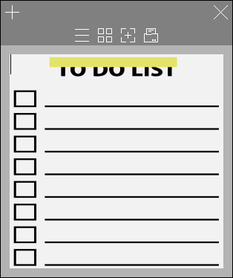 이미지가 가려지지 않도록 점착면의 투명도를 설정 이미지를 제공받아 적용하기만 하면 해결되는 이슈 | C
9 | 점착면 위치조정 |  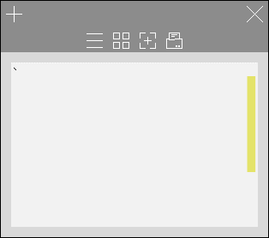 점착면이 사이즈별 정중간으로 위치하도록 조정 | C
10 | 스크린캡쳐 창 크기 조정 | 스크린캡쳐 버튼 클릭시 창 조정이 가능하도록 수정. | A
11 | 이미지 위치 조정 | 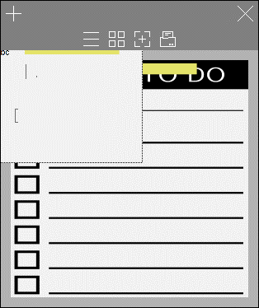 이미지 로드시 마진영역에는 위치하지않도록 조정(이미지 이동시에도 동일). 이미지 이동은 작업에 시간이 많이 소요되므로, 차후 조정. 프린트 시에는 정확하게 나옴 | C
12 | Localization | Localization(한국어/영어 번역) 필요 | C
13 | 종료 버튼 동작 | 종료 버튼 클릭시 (메모가 있을경우)Confirm 메시지 보여주도록 수정필요 | C
14 | Italic, Underline 등 Text Effect | 단어별로 Text effect 이 적용되도록 수정필요 2번 텍스트 출력, 17번 텍스트 효과와도 연결된 이슈 | C
15 | Code Signing 및 Install Packaging | 인증서 적용 및 Installer(.NET 설치포함) 생성 필요 인증서를 받아야 적용가능. 인스톨러는 .NET까지 포함해 완성됨. | B
16 | 엔터키 출력안됨 | 엔터키를 이용한 공백이 들어갈 경우 출력물에 적용안됨 | A
17 | Text Effect 적용시 출력 오류 | Bold 나 Italic 적용후 출력시 화상 깨짐 현상 2번 텍스트 출력, 14번 텍스트 효과와 연결된 이슈 | A
18 | Default Font Type 및 Default Font Size 변경 | 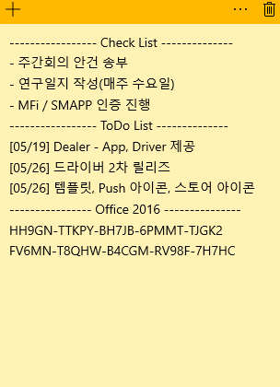 윈도우 내장 Sticky Note 의 Default Font Size와 Default Font Size 와 동일하게 적용 | B
19 | 상태 표시줄 내용 변경 | 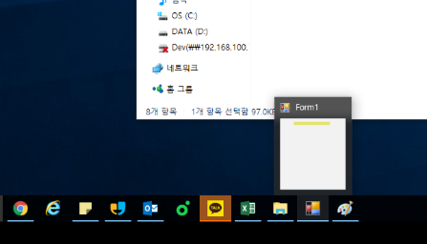 Form1 외에 신규 메모일 경우 'Untitled', 저장된 메모일 경우 저장된 파일명을 보여주도록 수정(논의필요) | C
20 | 상태 표시줄 내용 변경 | 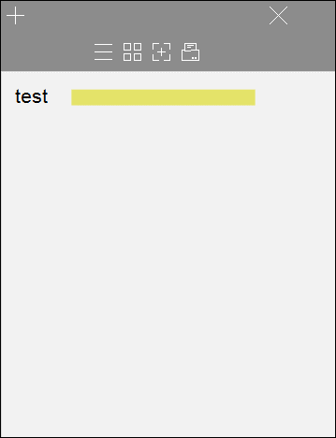 앱실행시 레이아웃이 깨지는 경우가 발생('X' 버튼 등) 만약 윈도우 운영체제 실행도중 DPI Sacle이 변경될 경우, 문제가 됨. 이는 운영체제 내부 문제이므로, 해결할 수 없음. 윈도우 쪽에서도 리부팅을 권장하고 있음. | B
21 | 스크린샷 모드 창 크기 조절 | 스크린샷 캡쳐 모드에서 창 크기 조정이 너무 힘듬 디자인 이슈가 결합되어 있음. | B
22 | Launcher 아이콘 변경 | 앱 아이콘 GUI 적용 필요(상태표시줄 및 바탕화면 아이콘) 일단 개인적으로 아이콘 GUI를 적용하기는 하였으나, 아이콘 이미지를 제공받아야 함. 적용하기만 하면 됨. | C

